Hárok1
Cenník výrobkov pekárne Bzince pre pojazdnú predajňu:
 |  | Objednávky:
Chlieb pš.-ražný 1100g. | 1.50 € | p.Lipka-šofér 0903 493 244
Chlieb pš.-ražný 800g. | 1.20 € | formou SMS správy
Chlieb pš.-ražný 550g. | 0.90 € | kancelária: p. Michalovičová
Chlieb ,,Dlháň" 800g. | 1.40 € | 032/77 935 14
Chlieb špald-ražný 500g. | 1.80 € | O918 373 749
Chlieb ,,Párty" viaczrnný500g. | 1.10 € | telefonicky najneskôr deň
Chlieb ,,Biervit" ražný 600g. | 1.10 € | vopred do 12:00
Rožok obyčajný 45g. | 0.10 €
Fit rožok celozrnný 60g. | 0.30 € | Objednávku formou sms:
Rožok veľký so soľou 90g | 0.30 € | Dobrý deň, objednávam si na
Rožok bonvital 80g. | 0.30 € | piatok 28.4. 10x rožok obyč,
Špaldovo-pšeničná žemľa 90g. | 0.40 € | 1x chlieb dlháň, 2x fit rožok.
Kukuričný rožok 70g. | 0.40 € | Ferko Mrkvička, TOPOLECKÁ
Cesnakový uzol 70g. | 0.60 €
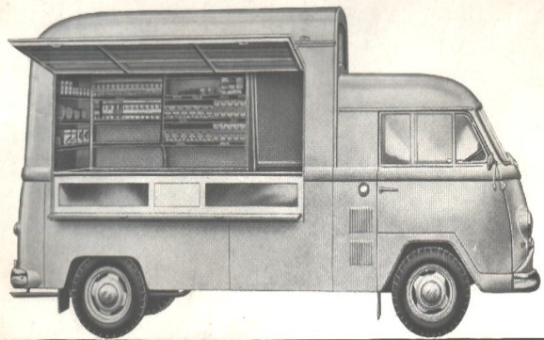
Cesnaková tyčinka 70g. | 0.60 €
Cesnakový posúch 150g. | 0.80 €
Cesnakový posúch 300g. | 1.20 €
Pagáč oškvarkový 50g. | 0.60 €
Pagáč oškvarkový 25g. | 0.40 €
Rožok so slaninou 55 gr. | 0.30 €
Slimák so syrom a slaninou 60g. | 0.60 €
Mini pizza 100g. | 0.80 €
Vianočka 300g. | 1.00 €

Moravský koláč 30g. | 0.40 €
Tlačený koláč 80g. | 0.70 €
Tvarohová mriežka 80g. | 0.70 €
Jablková mriežka 80g. | 0.60 €
Rožok plnený mak/orech/čoko. 90g. | 0.70 €
Celozrnný trojuholník so slivk.lekv. 80g. | 0.70 €
Lístkový rožok plnený mak/orech 70gr. | 0.60 €
Šklbanec s javorovým sirupom 220g. | 1.40 €
Škoricové trdlo 40g. | 0.50 €
Závin makový/orechový 360g. | 1.90 €
Pudingový koláč 50g. | 0.50 €
Buchta domáca 60g. | 0.50 €
Croissant čokoladový/citrón 60g. | 0.50 €

Šamrola 50g. | 0.50 €
Venček 30g. | 0.50 €
Veľkonočná žemľa 50g. | 0.07 €
Bosniak 100g. | 0.20 €

Strúhanka balená 500g. | 0.80 €
Pivný chlieb pš-ražný 1100g. | 1.80 €
Pivný chlieb pš-ražný so slaninou 1100g. | 2.70 €
Sendvič balený krájaný 400g. | 1.00 €
Talianske pečivo Multigrain 100 gr. | 0.40 €
Lístkové cesto 450 gr. | 1.00 €
Dukátové buchtičky 300 gr. | 0.80 €

Cenník platný od 1.6.2020, zodpovedný za predaj z pojazdnej predajne: Ing. Peter Lipka

